Sheet1
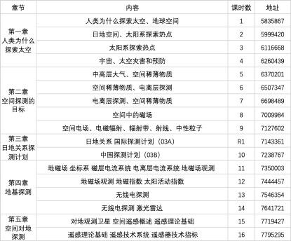
 | 大致内容 | 直播地址
第一章 | 第1次课：人类为什么要探索太空、地球空间 | https://zhibo.chaoxing.com/5835867
 | 第2次课：日地空间、太阳系探索热点 | https://zhibo.chaoxing.com/5999420
 | 第3次课：太阳系探索热点 | https://zhibo.chaoxing.com/6116668
 | 第4次课：宇宙、太空灾害和预防 | https://zhibo.chaoxing.com/6260439
第二章 | 第5次课：中高层大气、空间稀薄物质 | https://zhibo.chaoxing.com/6370201
 | 第6次课：空间稀薄物质、电离层探测 | https://zhibo.chaoxing.com/6507347
 | 第7次课：电离层探测 | https://zhibo.chaoxing.com/6698489
 | 第8次课：空间中的磁场 | https://zhibo.chaoxing.com/7009984
 | 第9次课：空间中的电场、电磁辐射 | https://zhibo.chaoxing.com/7127602
第三章 | 第10次课（R1）：国际探测计划 | https://zhibo.chaoxing.com/7143361
 | 第11次课（10）：中国探测计划 | https://zhibo.chaoxing.com/7238767
第四章 | 第12次课（11）：地磁场、地磁观测 | https://zhibo.chaoxing.com/7350003
 | 第13次课（12）：地磁观测、地磁指数 | https://zhibo.chaoxing.com/7444457
 | 第14次课（13）：无线电观测 | https://zhibo.chaoxing.com/7546354
 | 第15次课（14）：无线电探测、激光雷达 | https://zhibo.chaoxing.com/7641721
第五章 | 第16次课（15）：对地观测卫星、遥感概述 | https://zhibo.chaoxing.com/7719427
 | 第17次课（16）：遥感技术 | https://zhibo.chaoxing.com/7795295

